Solicitud gráfica
 | Área: | Matemáticas |  |  | Fecha:
 | Grado: | 6 |  |  | 2016-01-09
 | Título del tema: | Los números decimales |  |  | ¿Cuaderno de estudio o recurso? | Cuaderno de Estudio
 | Editor: | Andrea Perdomo |  |  |  | M7A

 | Código guión o recurso: | MA_06_07_CO | ← Para determinar este código, visite la hoja de Ayuda
 |  |  |  |  | ESPECIFICACIÓN DE ARCHIVOS A ENTREGAR
Núm. | Archivo Shutterstock o ruta en web | Imagen para: | Tipo | Formato | Nombre imagen SMALL | Tamaño imagen SMALL | Nombre imagen ZOOM | Tamaño imagen ZOOM | Descripción | Observaciones
IMG01 | IMG01 | Cuaderno de Estudio | Ilustración | Horizontal | MA_06_07_CO_IMG01_small | 526 x 370 px | MA_06_07_CO_IMG01_zoom | 800 x 600 px | Figura como “L”, girada y con color solo en la mitad de su forma. | 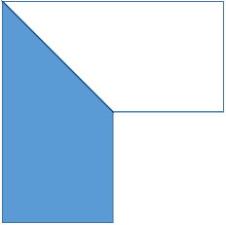
IMG02 | IMG02 | Cuaderno de Estudio | Ilustración | Horizontal | MA_06_07_CO_IMG02_small | 526 x 370 px | MA_06_07_CO_IMG02_zoom | 800 x 600 px | Número decimal donde se identifican con diferentes colores la parte entera y la parte decimal
IMG03 | IMG03 | Cuaderno de Estudio | Ilustración | Horizontal | MA_06_07_CO_IMG03_small | 526 x 370 px | MA_06_07_CO_IMG03_zoom | 800 x 600 px | Tabla que muestra las posiciones de un número decimal
IMG04 | IMG04 | Cuaderno de Estudio | Ilustración | Horizontal | MA_06_07_CO_IMG04_small | 526 x 370 px | MA_06_07_CO_IMG04_zoom | 800 x 600 px | Tabla que muestra el número 273,616 en la tabla de posiciones.
IMG05 | IMG05 | Cuaderno de Estudio | Ilustración | Horizontal | MA_06_07_CO_IMG05_small | 526 x 370 px | MA_06_07_CO_IMG05_zoom | 800 x 600 px | Fracción decimal 236/100 con su representación en número decimal, señalando los ceros del denominador y las cifras decimales. | 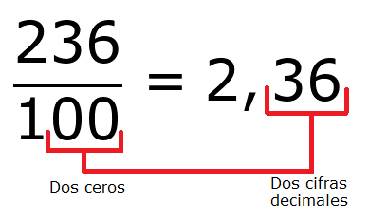
IMG06 | 197851184 | Cuaderno de Estudio | Ilustración | Horizontal | MA_06_07_CO_IMG06_small | 526 x 370 px | MA_06_07_CO_IMG06_zoom | 800 x 600 px | iños con globos de dialogo. Cada uno dice una oración. Se recomienda la imagen de shutterstock con el código 197851184
IMG07 | IMG07 | Cuaderno de Estudio | Ilustración | Horizontal | MA_06_07_CO_IMG07_small | 526 x 370 px | MA_06_07_CO_IMG07_zoom | 800 x 600 px | División que muestra 7/4
IMG08 | IMG08 | Cuaderno de Estudio | Ilustración | Horizontal | MA_06_07_CO_IMG08_small | 526 x 370 px | MA_06_07_CO_IMG08_zoom | 800 x 600 px | División que muestra 7/4
IMG09 | IMG09 | Cuaderno de Estudio | Ilustración | Horizontal | MA_06_07_CO_IMG09_small | 526 x 370 px | MA_06_07_CO_IMG09_zoom | 800 x 600 px | División que muestra 7/4
IMG10 | IMG10 | Cuaderno de Estudio | Ilustración | Horizontal | MA_06_07_CO_IMG10_small | 526 x 370 px | MA_06_07_CO_IMG10_zoom | 800 x 600 px | Tabla que muestra el número 273,616 en la tabla de posiciones con su respectivo valor posicional debajo en una fuente más pequeña.
IMG11 | IMG11 | Cuaderno de Estudio | Ilustración | Horizontal | MA_06_07_CO_IMG11_small | 526 x 370 px | MA_06_07_CO_IMG11_zoom | 800 x 600 px | División que muestra 1/4
IMG12 | IMG12 | Cuaderno de Estudio | Ilustración | Horizontal | MA_06_07_CO_IMG12_small | 526 x 370 px | MA_06_07_CO_IMG12_zoom | 800 x 600 px | División que muestra 5/2
IMG13 | IMG13 | Cuaderno de Estudio | Ilustración | Horizontal | MA_06_07_CO_IMG13_small | 526 x 370 px | MA_06_07_CO_IMG13_zoom | 800 x 600 px | División que muestra 2/3
IMG14 | IMG14 | Cuaderno de Estudio | Ilustración | Horizontal | MA_06_07_CO_IMG14_small | 526 x 370 px | MA_06_07_CO_IMG14_zoom | 800 x 600 px | División que muestra 102/33
IMG15 | IMG15 | Cuaderno de Estudio | Ilustración | Horizontal | MA_06_07_CO_IMG15_small | 526 x 370 px | MA_06_07_CO_IMG15_zoom | 800 x 600 px | División que muestra 222/165
IMG16 | IMG16 | Cuaderno de Estudio | Ilustración | Horizontal | MA_06_07_CO_IMG16_small | 526 x 370 px | MA_06_07_CO_IMG16_zoom | 800 x 600 px | Representación gráfica de 0,3 en la recta numérica.
IMG17 | IMG17 | Cuaderno de Estudio | Ilustración | Horizontal | MA_06_07_CO_IMG17_small | 526 x 370 px | MA_06_07_CO_IMG17_zoom | 800 x 600 px | Representación gráfica de 0,57 en la recta numérica.
IMG18 | IMG18 | Cuaderno de Estudio | Ilustración | Horizontal | MA_06_07_CO_IMG18_small | 526 x 370 px | MA_06_07_CO_IMG18_zoom | 800 x 600 px | Representación gráfica de 0,785 en la recta numérica.
IMG19 | IMG19 | Cuaderno de Estudio | Ilustración | Horizontal | MA_06_07_CO_IMG19_small | 526 x 370 px | MA_06_07_CO_IMG19_zoom | 800 x 600 px | Representación gráfica de 109,4 en la recta numérica.
IMG20 | IMG20 | Cuaderno de Estudio | Ilustración | Horizontal | MA_06_07_CO_IMG20_small | 526 x 370 px | MA_06_07_CO_IMG20_zoom | 800 x 600 px | Se comparan dos números decimales, señalando su parte entera.
IMG21 | IMG21 | Cuaderno de Estudio | Ilustración | Vertical | MA_06_07_CO_IMG21_small | 526 x 370 px | MA_06_07_CO_IMG21_zoom | 800 x 600 px | Se comparan 3 números decimales, señalando diferentes cifras decimales. | 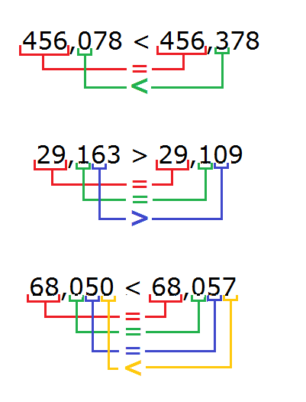
IMG22 | IMG22 | Cuaderno de Estudio | Ilustración | Horizontal | MA_06_07_CO_IMG22_small | 526 x 370 px | MA_06_07_CO_IMG22_zoom | 800 x 600 px | Se compara un número decimal, señalando diferentes cifras decimales.

